第6期作业（传媒）
【18春训营 -价值投资新时代】任务六：文化传媒—IP为王

【通关题】

1.电影行业的产业链收益分配是怎样的？（请指出信息的出处）
回答：20130419-兴业证券-美国电影产业：纵横捭阖六巨头，第15页 |  |  |  |  | 万达电影招股说明书 P103
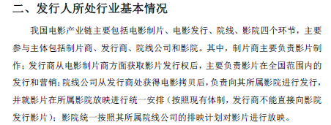
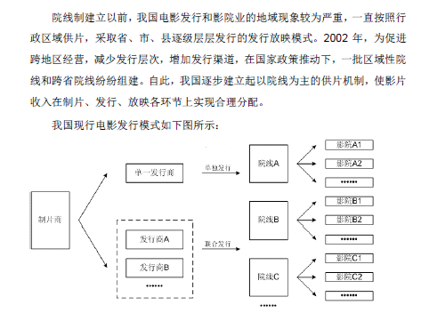

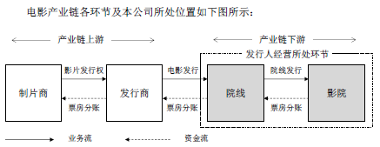

2.华谊兄弟赚的是什么钱？万达影视赚的是什么钱？两者的商业模式有何不同？谁是轻资产，谁是重资产？
答复：

万达电影： |  |  |  | 华谊兄弟：
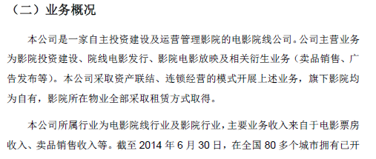
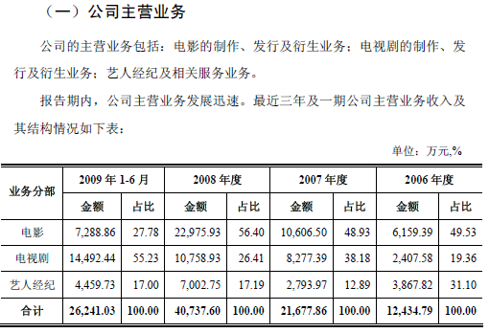
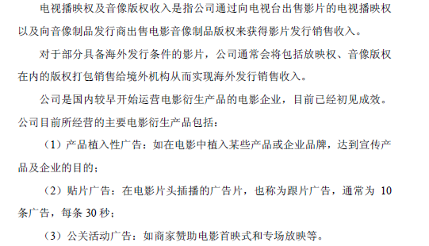

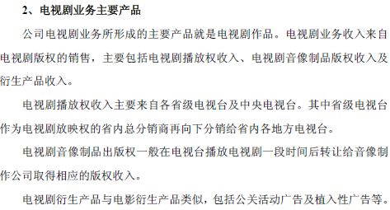

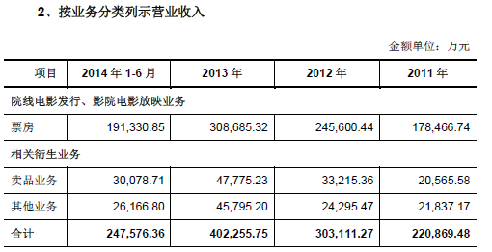
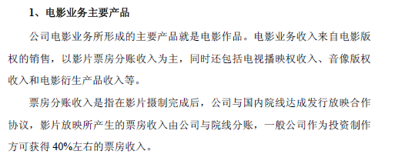

综上所述：
华谊兄弟属于电影制片方，主要收入：电影电视剧版权、票房分成、广告和艺人经纪；经营高投入，高风险，属于轻资产，高风险行业。
万达电影属于电影院线和影院，主要收入：票房、广告和卖品（饮料、爆米花等），高投入，重资产，现金流好，经营风险低
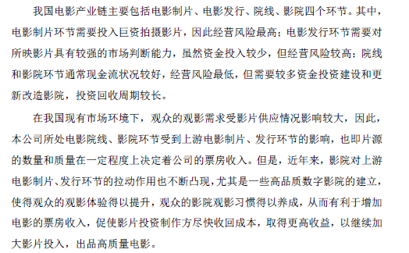

3.整理2009-2017各年中国电影行业票房排行前十的电影中国产电影的占比，标注有A股上市公司参与的影片。
回答： | 序号 | 2009 |  | 2010 |  | 2011 |  | 2012 |  |  | 2013 |  | 2014 |  | 2015 |  | 2016 |  | 2017
 | 1 | 世界末日 | 美国 | 阿凡达 | 美国 | 变形金刚3 | 美国 | 人在囧途之泰囧 |  | 中国 | 西游降魔篇 | 中国 | 变形金刚4 | 美国 | 捉妖记 | 中国 | 美人鱼 | 中国 | 战狼 | 中国
 | 2 | 变形金刚2 | 美国 | 唐山大地震 | 中国 | 功夫熊猫2 | 美国 | 泰坦尼克号3d |  | 美国 | 钢铁侠3 | 美国 | 心花路方 | 中国 | 速度与激情7 | 美国 | 疯狂动物城 | 美国 | 速度与激情8 | 美国
 | 3 | 建国大业 | 中国 | 让子弹飞 | 中国 | 加勒比海盗4 | 美国 | 画皮2 |  | 中国 | 致我们终将逝去的青春 | 中国 | 西游记之大闹天宫 | 中国 | 港囧 | 中国 | 魔兽 | 美国 | 羞羞的铁拳 | 中国
 | 4 | 赤壁下 | 中国 | 盗梦空间 | 美国 | 金陵十三钗 | 中国 | 碟中谍4 |  | 美国 | 环太平洋 | 美国 | 星际穿越 | 美国 | 复仇者联盟2 | 美国 | 美国队长3 | 美国 | 功夫瑜伽 | 印度
 | 5 | 三枪拍案惊奇 | 中国 | 非诚勿扰2 | 中国 | 建党伟业 | 中国 | 少年派奇幻漂流 |  | 美国 | 狄仁杰之神都龙王 | 中国 | X战警：逆转未来 | 美国 | 夏洛特烦恼 | 中国 | 西游记之白骨精 | 中国 | 西游伏妖篇 | 中国
 | 6 | 十月围城 | 中国 | 狄仁杰之通天帝国 | 中国 | 哈利波特与死亡圣器下 | 美国 | 复仇者联盟 |  | 美国 | 私人定制 | 中国 | 美国队长2 | 美国 | 侏罗纪世界 | 美国 | 湄公河行动 | 中国 | 变形金刚5 | 美国
 | 7 | 风声 | 中国 | 叶问2 | 中国 | 龙门飞甲 | 中国 | 十二生肖 |  | 中国 | 中国合伙人 | 中国 | 猩球崛起2 | 美国 | 寻龙诀 | 中国 | 澳门风云3 | 中国 | 摔跤吧，爸爸 | 美国
 | 8 | 南京南京 | 中国 | 爱丽丝梦游仙境 | 美国 | 失恋33天 | 中国 | 黑衣人 |  | 美国 | 北京遇上西雅图 | 中国 | 爸爸去哪儿 | 中国 | 煎饼侠 | 中国 | 盗墓笔记 | 中国 | 芳华 | 中国
 | 9 | 哈利波特与混血王子 | 美国 | 敢死队 | 美国 | 蓝精灵 | 美国 | 冰川时代4 |  | 美国 | 小时代 | 中国 | 分手大师 | 中国 | 澳门风云2 | 中国 | 功夫熊猫3 | 中国 | 加勒比海盗5 | 美国
 | 10 | 冰川时代3 | 美国 | 哈利波特与死亡圣器 | 美国 | 速度与激情5 | 美国 | 地心历险记2 |  | 美国 | 地心引力 | 美国 | 后会无期 | 中国 | 西游记之大圣归来 | 中国 | 长城 | 美国 | 金刚 | 美国
 | 国产占比 |  | 60% |  | 50% |  | 40% |  |  | 30% |  | 70% |  | 50% |  | 70% |  | 60% |  | 40%

回答： | 序号 | 2009 |  | 2010 |  | 2011 |  | 2012 |  |  | 2013 |  | 2014 |  | 2015 |  | 2016 |  | 2017
 | 1 | 世界末日 |  | 阿凡达 |  | 变形金刚3 |  | 人在囧途之泰囧 |  | 光线传媒 | 西游降魔篇 |  | 变形金刚4 |  | 捉妖记 | 中国电影 | 美人鱼 | 中国电影 | 战狼 | 中国电影，万达
 | 2 | 变形金刚2 |  | 唐山大地震 | 华谊，上海电影，中国电影 | 功夫熊猫2 |  | 泰坦尼克号3d |  |  | 钢铁侠3 |  | 心花路方 | 中国电影 | 速度与激情7 |  | 疯狂动物城 |  | 速度与激情8
 | 3 | 建国大业 | 中国电影，上海电影 | 让子弹飞 | 中国电影 | 加勒比海盗4 |  | 画皮2 |  |  | 致我们终将逝去的青春 | 光线，中国电影 | 西游记之大闹天宫 | 中国电影，万达电影，横店影视 | 港囧 | 光线 | 魔兽 |  | 羞羞的铁拳 | 万达，横店
 | 4 | 赤壁下 | 中国电影，上海电影 | 盗梦空间 |  | 金陵十三钗 |  | 碟中谍4 |  |  | 环太平洋 |  | 星际穿越 |  | 复仇者联盟2 |  | 美国队长3 |  | 功夫瑜伽
 | 5 | 三枪拍案惊奇 |  | 非诚勿扰2 | 华谊，中国电影 | 建党伟业 | 华谊，上海电影，中国电影 | 少年派奇幻漂流 |  |  | 狄仁杰之神都龙王 | 华谊 | X战警：逆转未来 |  | 夏洛特烦恼 | 万达 | 西游记之白骨精 | 中国电影，横店 | 西游伏妖篇 | 万达，横店，华谊
 | 6 | 十月围城 |  | 狄仁杰之通天帝国 | 华谊，中国电影 | 哈利波特与死亡圣器下 |  | 复仇者联盟 |  |  | 私人定制 | 华谊 | 美国队长2 |  | 侏罗纪世界 |  | 湄公河行动 |  | 变形金刚5
 | 7 | 风声 | 华谊，上海电影，中国电影 | 叶问2 |  | 龙门飞甲 | 中国电影 | 十二生肖 |  | 华谊，上海电影 | 中国合伙人 | 中国电影，光线 | 猩球崛起2 |  | 寻龙诀 | 万达，光线，华谊 | 澳门风云3 |  | 摔跤吧，爸爸
 | 8 | 南京南京 |  | 爱丽丝梦游仙境 |  | 失恋33天 | 中国电影 | 黑衣人 |  |  | 北京遇上西雅图 |  | 爸爸去哪儿 | 光线 | 煎饼侠 | 万达 | 盗墓笔记 |  | 芳华 | 华谊
 | 9 | 哈利波特与混血王子 |  | 敢死队 |  | 蓝精灵 |  | 冰川时代4 |  |  | 小时代 |  | 分手大师 | 光线 | 澳门风云2 |  | 功夫熊猫3 |  | 加勒比海盗5
 | 10 | 冰川时代3 |  | 哈利波特与死亡圣器 |  | 速度与激情5 |  | 地心历险记2 |  |  | 地心引力 |  | 后会无期 |  | 西游记之大圣归来 | 横店 | 长城 |  | 金刚

 | 国外影片 | 发行方都是中国电影

4.华谊、光线等老牌电影传媒上市公司江河日下是什么原因？
回答：
华谊 |  |  |  |  | 光线

由以上可以看出，华谊主营业务是影视娱乐，光线的主营业务是栏目制作和广告、电视剧
一个是电影，一个是电视
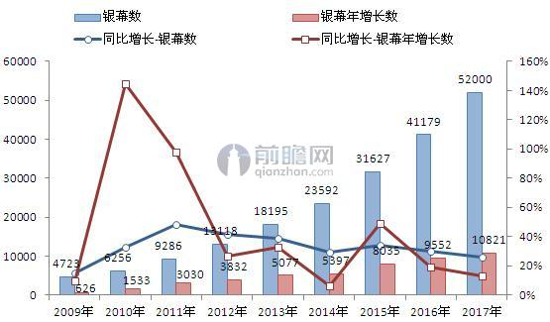
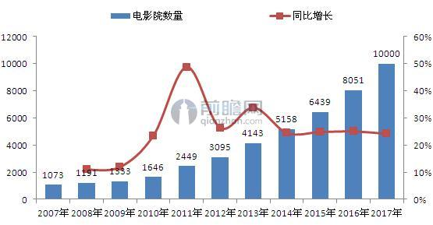

影院和银幕数量增长逐年降低，影视娱乐的收入占据华谊80%左右的营收
2010年到2017年，电视剧收视率逐年走低（从5.4%逐步降低到2.0%）
所以主营业务的增长遇到瓶颈，新增业务板块尚无法弥补主营业务的缺失
导致传统传媒经济增长遇到相当大的困难。
近些年，互联网媒体的兴起对传统影视剧的冲击，导致传统媒体江河日下

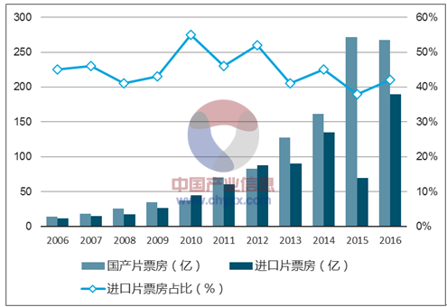
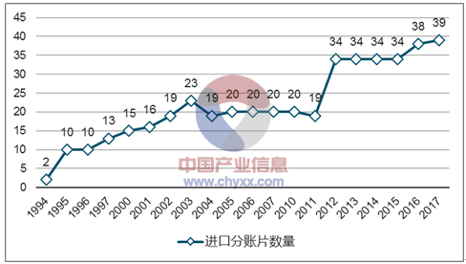
5.中国电影行业最近两三年的调整是什么原因？
回答：
2015-2017各年中国电影行业票房排行前十的电影中国产电影的占比
 | 2015 | 2016 | 2017
前十国产影片占比 | 70% | 60% | 40%

最近两三年中国电影业的调整原因：
1、国外影片引进数量的增加，对国内电影行业产生冲击
2、经过前些年的调整，国内荧幕增长数量增长放缓
3、互联网的快速发展，新媒体的冲击，导致传统电影行业经营困难。

6.对比中国、美国、日本、印度的人均GDP、人均电影票房、人均观影次数和人均电影银幕数量，评估中国电影行业的发展前景。
 | 中国 | 美国 | 日本 | 印度 |  | 1人民币=10.5065印度卢比 |  |  |  | 1美元=6.5元人民币
2017年人均GDP | 579863 | 4019505 | 2604444 | 125127 |  | 2017年中国总票房（亿） |  | 559.11 |  |  | 2014年印度总票房（亿） |  | 93.5
以美国为基准 | 14% | 100% | 65% | 3% |  | 2017年中国总人数（亿） |  | 13.9 |  |  | 2017年印度总人数（亿） |  | 13.04
2017人均电影票房 | 43.341860465 | 203.6056338 | 109.4488189 | 7.1702453988 |  | 2017年中国银幕数 |  | 50776 |  |  | 2014年印度银幕数 |  | 11139
以美国为基准 | 2% |  | 54% | 4%
2017人均观影次数 | 1.0417266187 | 3.4901408451 | 1.3700787402 | 2.3006134969 |  | 2017年中国观影人数（亿） |  | 14.48 |  |  | 2017年印度观影人数（亿） |  | 30
以美国为基准 | 30% | 100% | 39% | 66%
2017人均电影屏幕数量 | 3.6529496403E-05 | 0.00012173521127 | 8.5421779141E-06 | 2.7755905512E-05
以美国为基准 | 30% | 100% | 7% | 23%
 |  |  |  |  |  | 2017年北美总票房（亿元） |  | 722.8 |  |  | 2016年日本总票房（亿元） |  | 139
与美国相比，随着经济的发展 |  |  |  |  |  | 2017年美国+加拿大总人数（亿） |  | 3.55 |  |  | 2016年日本总人数（亿） |  | 1.27
1、人均票房还有很大的提升空间 |  |  |  |  |  | 2017年北美荧幕数 |  | 43216 |  |  | 2017年日本荧幕数 |  | 3525
2、人均观影次数由于每个国家的情况不同，提升的空间有不会太大 |  |  |  |  |  | 2017年北美观影人数（亿） |  | 12.39 |  |  | 2017年日本观影人数（亿） |  | 1.74
3、人均电影屏幕增长还有很大空间

总体发展前景看好，尤其是类似万达影院这种以院线为主的企业，新媒体对传统发行方市场冲击大；如进口市场放开后，国外文化传媒对光线和华谊等公司冲击较大。对中国电影是利好

7.电视剧、电影和动漫的商业模式有何不同？
回答：
电影 |  |  |  | 电视剧 |  |  |  | 动漫
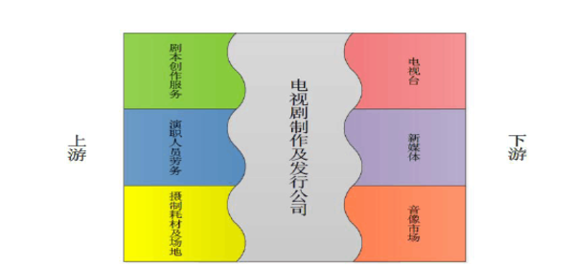
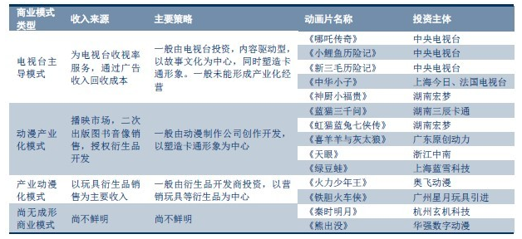

从以上模式可以看出，
电影主要是以票房和广告收入为主，加版权费用，电影效益如何主要看票房和市场口碑，播放周期短
电视剧都是以版权买断为主，后续是否热播与制作方无关，其中后续广告收入是很大一部分，播放周期长
动漫结合了电影和电视剧模式，后续还有很大一块玩具市场。
动漫优于电视剧，优于电影

8.为什么好莱坞电影近年热衷于拍续集？
回答：
电影制作属于高投入，高风险的产业；经常高投入后票房惨淡，公司管理层被迫辞职。
控制风险，成为好莱坞的目标之一，而成熟的IP，前期有着良好的口碑，整体票房风险可控，故好莱坞热衷于拍续集
因为成熟的IP，相对于新的IP风险要小很多

9.变形金刚30年前在大陆的商业模式和今天A股的哪些上市公司类似？
回答：
1987年年底，孩之宝公司的两名市场部专员来到上海，将95集的《变形金刚》播映权免费转让给上海电视台，希望借此打开中国大陆的玩具市场。不久后，《变形金刚》动画的译制配音工作在新竣工的上海音像资料馆新楼拉开了帷幕。
30年前，变形金刚用免费转播权打开玩具市场，采用免费模式切入市场。
A股公司
暴风集团(300431):播放软件免费，切入视频播放市场，拿到流量入口，广告收费
奇虎360： | 杀毒软件，浏览器免费，导入流量
完美世界 | 游戏免费，游戏装备收费
乐视 | 视频播放免费，针对会员收费
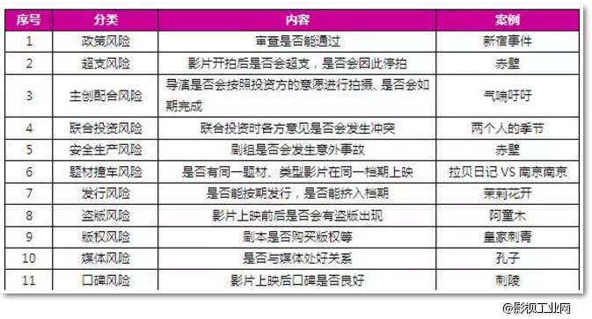
歌华有线 | 机顶盒免费

10.投资电影最大的风险是什么？
回答：
1、广电总局审查风险
2、票房不及预期
3、上映期间与其他高质量电影冲突，最终还是票房

11.主题公园的商业模式本质是什么？轻资产还是重资产？
回答：
主题公园商业模式的本质是房地产，如需要增加营业收入，就需要增加主题公园的数量或者扩大主题公园的范围，提供游客容纳数，属于重资产

12.投资主题公园最大的风险是什么？什么才是主题公园的核心竞争力？
回答：
投资主题公园的最大风险是 针对市场估计不足，主题公园吸引力不够，入园人数不及预计，重游率低，营收无法平衡，无法盈利
主题公园核心竞争力： |  | IP属性，主题公园的特色以及选址

13.你认为如何给文化传媒行业估值？
回答：
从历史发展来看，文化传媒从培育期到成长期到成熟期 |  |  |  | 培育期和成长期，可以有较高的估值，PE可以在30倍以上甚至更高
成熟期估值为PE 15倍左右。
其中需要区分公司所处的文化传媒的上下游，制作和发行方，属于轻资产；院线等属于重资产。

【附加题】附加题只有一道

1.都是投资电影行业，投资中国电影、华谊兄弟、光线传媒和万达电影的关键区别是什么，列举这些上市公司2017年的收入/利润占比构成，简述你的结论。
回答：
中国电影

 |  |  |  |  |  |  |  | 金额 | 占比 | 毛利率 | 毛利 | 占比
 |  |  |  |  |  |  | 影视制作 | 613285555 | 7% | -9.30% | -57035556.615 | -3%
 |  |  |  |  |  |  | 电影发行 | 5394250953 | 61% | 21.63% | 1166776481.1 | 63%
 |  |  |  |  |  |  | 电影放映 | 1798054096 | 20% | 23.88% | 429375318.12 | 23%
 |  |  |  |  |  |  | 影视服务 | 1077171076 | 12% | 27.94% | 300961598.63 | 16%
 |  |  |  |  |  |  | 总收入 | 8882761681 |  |  | 1840077841.3

中国电影主要收入和利润：发行、放映和影视服务，其中发行环节处于垄断地位，毛利最高；

华谊兄弟

华谊兄弟主要收入是影视娱乐，毛利率39.9%,其他收入可以忽略；高投入，高风险

光线传媒

光线传媒主要收入是电影和视频直播，视频直播是新媒体，成长性较好，占比26.66%，估值可以稍高

万达电影

万达院线主要收入是观影、广告和商品餐饮服务，其中占大头的是观影收入毛利率12.06% |  |  |  |  |  | ，属于重资产行业，投入高风险小

 | 中国电影 | 华谊兄弟 | 光线传媒 | 万达院线
PE | 28.4 | 21 | 12.7 | 38.1
PB | 2.7 | 2.4 | 3.2 | 5.1
业务情况 | 发行环节，进口片垄断 | 电影制作，高投入，高风险 | 电影制作高投入，高风险，视频直播属于风口 | 重资产高投入，低风险

优先序列
光线传媒 | 中国电影 | 万达院线 |  | 华谊兄弟
估值底 | 垄断进口片 | 万达引流效应明显 |  | 高投入，高风险
 | 进口片数量增长是机会 | 高投入，低风险

Sheet3
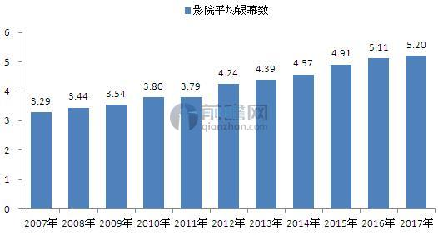
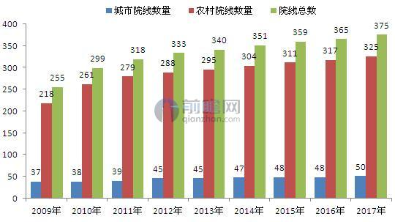
 | 3873
影视 | 2832 | 73%
 | 55 | 1%
互联网娱乐 | 861 | 22%
 | -23 | -1%
 | 148 | 4%

